49
 |  |  | 経済センサス 49

土地
気象
人口
国勢調査
経済
センサス
工業統計
調査
農 業
行財政
議会
区施設利用状況
区民相談
衛生
環境
土木施設
みどり
区民の
くらし
関連
警察
消防
防災
特別区勢
一覧
練馬区勢
図表

４ |  | 経済センサス

 | 経済センサス（事業所・企業の調査）による産業別、町丁別の事業所数など

福祉
社会保障
教育

72
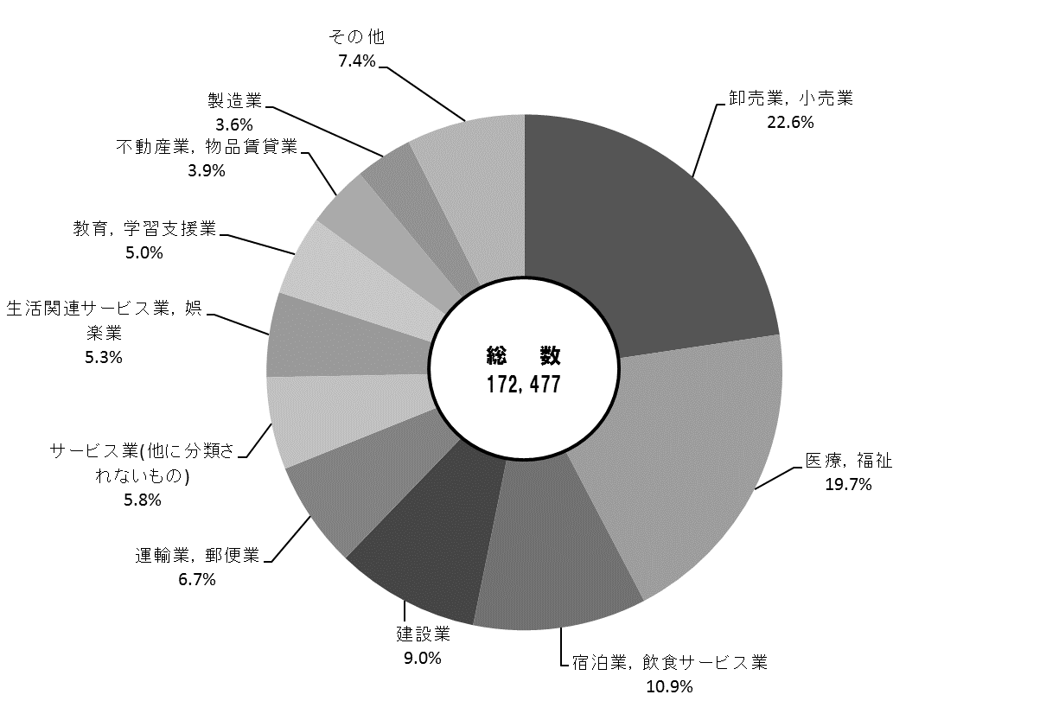
72 経済センサス

 | 図13 事業所の構成比【表27関連】
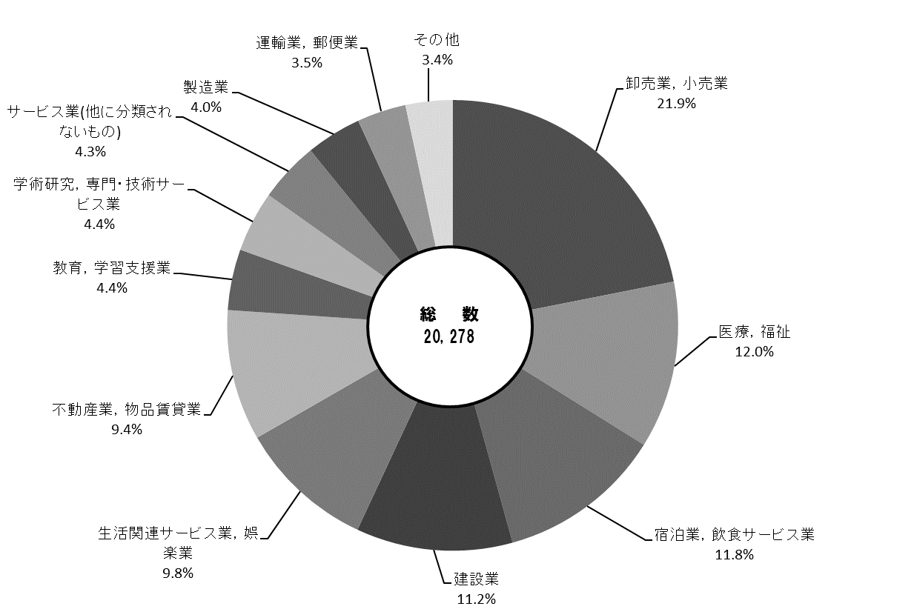

 | 図14 従業者の構成比【表27関連】

73
 | 経済センサス 73

図15 町別事業所密度【表28関連】

2
西大泉
大泉学園町
南田中
栄町
羽沢
東大泉
関町東
立野町
関町南
下石神井
石神井台
大泉町
土支田
三原台
富士見台
石神井町
高野台
高松
旭町
光が丘
田柄
春日町
貫井
中村北
中村
中村南
向山
豊玉南
豊玉中
豊玉北
豊玉上
旭丘
小竹町
練馬
桜台
北町
早宮
錦
平和台
氷川台
上石神井
谷原
南大泉
関町北
南町
上石神井

西大泉町

